Sheet1
这里有一份官方攻略：https://dev.mi.com/doc/p=10083/index.html

1.战斗界面

生命值
距离：9999
9999/9999

生命值
9999/9999
距离：9999

9999
9999
9999
9999
9999
9999

与16:9比较起来，可以显示更多行，所以相关”对全部敌人“的判定，也会有细微差别。

2.拼接的界面：这部分界面通常是由几个模块拼接而成的

角色信息

生 命 ：9999 / 9999
速 度 ：9999
机 动 ：9999
功 率 ：9999
攻击速度：9999
物理攻击：9999
光线攻击：9999
实弹攻击：9999
填装速度：9999
角色信息

生 命 ：9999 / 9999
速 度 ：9999
机 动 ：9999
功 率 ：9999
攻击速度：9999
物理攻击：9999
光线攻击：9999
实弹攻击：9999
填装速度：9999

角色状态

状态名字
N回合
状受到的所有光线伤害会误导给其他敌人，但如果没有存在的敌人，偏转会失败
角色状态

状态名字
N回合
状受到的所有光线伤害会误导给其他敌人，但如果没有存在的敌人，偏转会失败

状态名字
N回合
状受到的所有光线伤害会误导给其他敌人，但如果没有存在的敌人，偏转会失败

状态名字
N回合
状受到的所有光线伤害会误导给其他敌人，但如果没有存在的敌人，偏转会失败

状态名字
N回合
状受到的所有光线伤害会误导给其他敌人，但如果没有存在的敌人，偏转会失败

显示了更多内容
状态名字
∞
状受到的所有光线伤害会误导给其他敌人，但如果没有存在的敌人，偏转会失败
状态名字
∞
状受到的所有光线伤害会误导给其他敌人，但如果没有存在的敌人，偏转会失败

状态名字
N回合
状受到的所有光线伤害会误导给其他敌人，但如果没有存在的敌人，偏转会失败

状态名字
N回合
状受到的所有光线伤害会误导给其他敌人，但如果没有存在的敌人，偏转会失败

状态名字
N回合
状受到的所有光线伤害会误导给其他敌人，但如果没有存在的敌人，偏转会失败

状态名字
N回合
状受到的所有光线伤害会误导给其他敌人，但如果没有存在的敌人，偏转会失败

技能信息
技能信息

主动技能
被动技能
技能名字
9999
9999
9999
沉默一个目标10回合，在此施加内，目标的被动技能失效。品质越高的怪，越不容易命中
主动技能
被动技能
技能名字
9999
9999
9999
沉默一个目标10回合，在此施加内，目标的被动技能失效。品质越高的怪，越不容易命中

技能名字
沉默一个目标10回合，在此施加内，目标的被动技能失效。品质越高的怪，越不容易命中
技能名字
9999
9999
沉默一个目标10回合，在此施加内，目标的被动技能失效。品质越高的怪，越不容易命中
9999
技能名字
沉默一个目标10回合，在此施加内，目标的被动技能失效。品质越高的怪，越不容易命中
技能名字
9999
9999
沉默一个目标10回合，在此施加内，目标的被动技能失效。品质越高的怪，越不容易命中
9999

技能名字
9999
沉默一个目标10回合，在此施加内，目标的被动技能失效。品质越高的怪，越不容易命中
技能名字
9999
沉默一个目标10回合，在此施加内，目标的被动技能失效。品质越高的怪，越不容易命中

技能名字
9999
沉默一个目标10回合，在此施加内，目标的被动技能失效。品质越高的怪，越不容易命中
技能名字
9999
沉默一个目标10回合，在此施加内，目标的被动技能失效。品质越高的怪，越不容易命中

技能名字
9999
9999
沉默一个目标10回合，在此施加内，目标的被动技能失效。品质越高的怪，越不容易命中
技能名字
9999
9999
沉默一个目标10回合，在此施加内，目标的被动技能失效。品质越高的怪，越不容易命中

技能名字
9999
9999
沉默一个目标10回合，在此施加内，目标的被动技能失效。品质越高的怪，越不容易命中
技能名字
9999
9999
沉默一个目标10回合，在此施加内，目标的被动技能失效。品质越高的怪，越不容易命中
配置芯片

技能名字
9999
9999
沉默一个目标10回合，在此施加内，目标的被动技能失效。品质越高的怪，越不容易命中
配置芯片

3.芯片界面：这种界面会通常有一个背景图（或者特定的长宽要求）

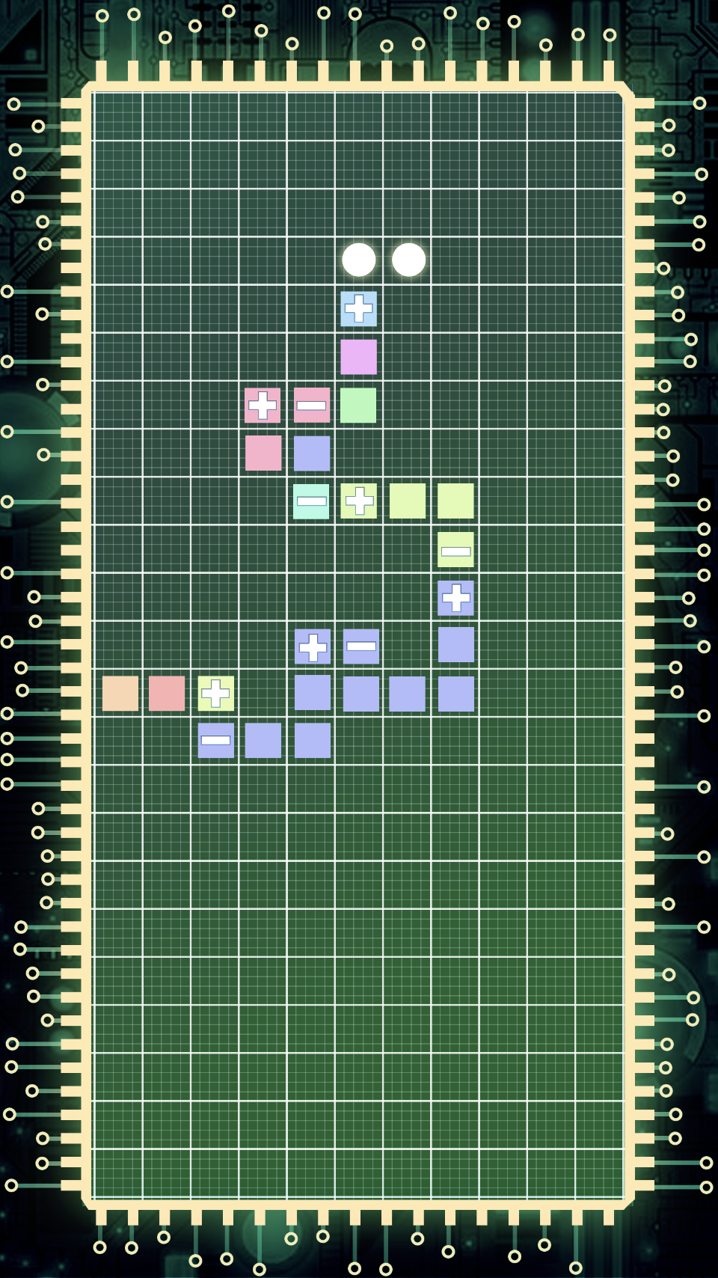

补充背景上下部分（美术资源要做长一些），操作区域不变

